Antracyt
 | Cennik PLN netto 2021

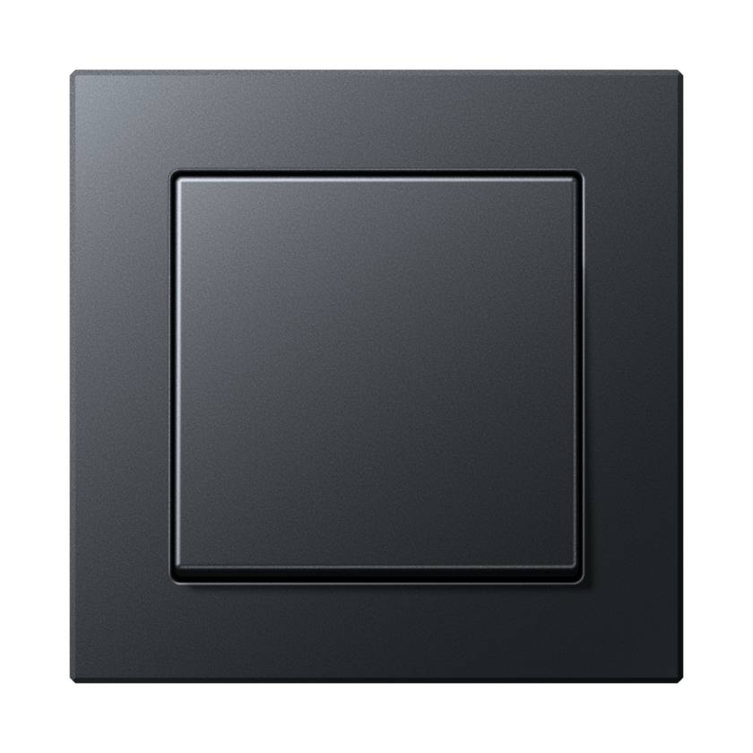

Seria ACREATION - ANTRACYT MAT
Kod produktu | Nazwa | Cena zł netto
Włącznik pojedynczy

501U | Mechanizm wyłącznika Standard | 31.00 zł
A590BFANM | Klawisz pojedynczy | 16.97 zł
A5581BFANM | Ramka 1-krotna, antracytowy | 27.26 zł
 | Razem | 75.23 zł
Włącznik krzyżowy

507U | Mechanizm łącznika krzyżowy | 75.15 zł
A590BFANM | Klawisz pojedynczy | 16.97 zł
A5581BFANM | Ramka 1-krotna, antracytowy | 27.26 zł
 | Razem | 119.38 zł
Włącznik podwójny

505U | Mechanizm łącznika seryjny | 56.12 zł
A595BFANM | Klawisz podwójny | 29.38 zł
A5581BFANM | Ramka 1-krotna, antracytowy | 27.26 zł
 | Razem | 112.76 zł
Włącznik podwójny schodowy

509U | Mechanizm łącznika seryjnego-schodowy | 97.85 zł
A595BFANM | Klawisz podwójny | 29.38 zł
A5581BFANM | Ramka 1-krotna, antracytowy | 27.26 zł
 | Razem | 154.49 zł
Przycisk pojedynczy

531U | Mechanizm dzwonkowy, 1 zwierny | 39.95 zł
A590BFANM | Klawisz pojedynczy | 16.97 zł
A5581BFANM | Ramka 1-krotna, antracytowy | 27.26 zł
 | Razem | 84.18 zł
Przycisk podwójny

535U | Mechanizm dzwonkowy, 2 zwierne | 66.46 zł
A595BFANM | Klawisz podwójny | 29.38 zł
A5581BFANM | Ramka 1-krotna, antracytowy | 27.26 zł
 | Razem | 123.10 zł
Gniazdo pojedyncze

1521FEINS | Mechanizm gniazda F, śruba | 40.61 zł
A1521FBFANMP1 | Płytka centralna | 15.70 zł
A5581BFANM | Ramka 1-krotna, antracytowy | 27.26 zł
 | Razem | 83.57 zł
Gniazdo bryzgoszczelne

A1520BFKIKLANM | Gniazdo SCHUKO z klapką | 70.55 zł
551WU | Pierścień uszczelniający IP44 | 10.62 zł
A5581BFANM | Ramka 1-krotna, antracytowy | 27.26 zł
 | Razem | 108.43 zł
Ładowarka USB

USB15CASW | Ładowarka USB typ A-C, czarny | 276.08 zł
A1569USBANM | Pokrywa ładowarki USB | 31.91 zł
A5581BFANM | Ramka 1-krotna, antracytowy | 27.26 zł
 | Razem | 335.25 zł
Gniazdo TV

EDU04F | Gniazdo antenowe RTV końcowe | 122.95 zł
A561BFPLTVANM | Płytka centralna RTV, antracyt | 31.91 zł
A5581BFANM | Ramka 1-krotna, antracytowy | 27.26 zł
 | Razem | 182.12 zł
Gniazdo SAT/TV

EDA302F | Gniazdo antenowe RTV/SAT, końcowe | 122.95 zł
A561BFPLSATANM | Płytka centralna RTV/SAT, antracyt | 31.91 zł
A5581BFANM | Ramka 1-krotna, antracytowy | 27.26 zł
 | Razem | 182.12 zł
Gniazdo internetowe pojedyncze

UAE8UPOK6 | Gniazdo RJ45 8 kat. 6, pojedyncze | 108.05 zł
A569-1BFPLUAANM | Płytka centralna RJ11/RJ45, antracytowy | 31.91 zł
A5581BFANM | Ramka 1-krotna, antracytowy | 27.26 zł
 | Razem | 167.22 zł
Gniazdo internetowe podwójne

UAE8-8UPOK6 | Gniazdo RJ45 8/8 kat. 6, podwójne | 145.79 zł
A569-2BFPLUAANM | Płytka centralna RJ11/RJ45, antracytowy | 31.91 zł
A5581BFANM | Ramka 1-krotna, antracytowy | 27.26 zł
 | Razem | 204.96 zł
Ściemniacz obrotowy

1731DD | Mechanizm ściemniacza LED Uniwersalny | 459.28 zł
A1540BFANM | Płytka centralna do ściemniacza | 39.43 zł
A5581BFANM | Ramka 1-krotna, antracytowy | 27.26 zł
 | Razem | 525.97 zł
Ściemniacz dotykowy

1711DE | Mechanizm ściemniacza Uniwersalny LED | 490.26 zł
A1700BFANM | Klawisz Standardowy | 118.77 zł
A5581BFANM | Ramka 1-krotna, antracytowy | 27.26 zł
 | Razem | 636.29 zł
Ramki

A5581BFANM | Ramka 1-krotna, antracytowy | 27.26 zł
A5582BFANM | Ramka 2-krotna, antracytowy | 39.25 zł
A5583BFANM | Ramka 3-krotna, antracytowy | 68.24 zł
A5584BFANM | Ramka 4-krotna, antracytowy | 109.93 zł
A5585BFANM | Ramka 5-krotna, antracytowy | 167.32 zł

Biały
 | Cennik PLN netto 2021

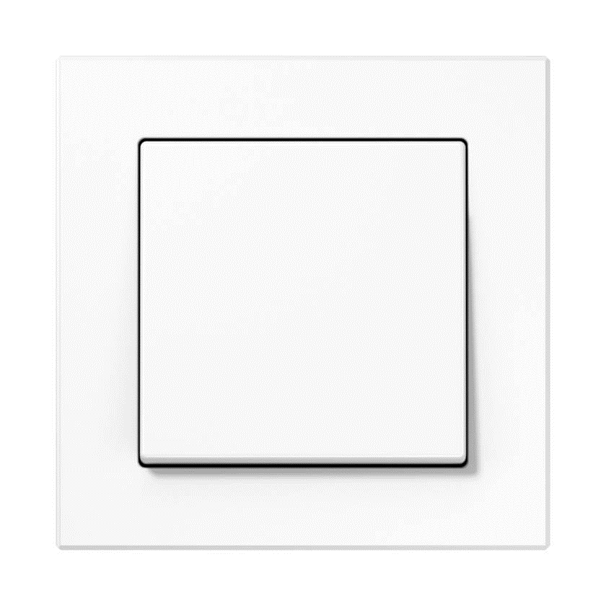

Seria ACREATION - BIAŁY
Kod produktu | Nazwa | Cena zł netto
Włącznik pojedynczy

506U | Mechanizm łącznika uniwersalny | 35.44 zł
A590WW | Klawisz pojedynczy, biały | 14.38 zł
A5581BFWW | Ramka 1-krotna, biały | 25.99 zł
 | Razem | 75.81 zł
Włącznik krzyżowy

507U | Mechanizm łącznika krzyżowy | 75.15 zł
A590WW | Klawisz pojedynczy, biały | 14.38 zł
A5581BFWW | Ramka 1-krotna, biały | 25.99 zł
 | Razem | 115.52 zł
Włącznik podwójny

505U | Mechanizm łącznika seryjny | 56.12 zł
A595WW | Klawisz podwójny, biały | 27.40 zł
A5581BFWW | Ramka 1-krotna, biały | 25.99 zł
 | Razem | 109.51 zł
Włącznik podwójny schodowy

509U | Mechanizm łącznika seryjnego-schodowy | 97.85 zł
A595WW | Klawisz podwójny, biały | 27.40 zł
A5581BFWW | Ramka 1-krotna, biały | 25.99 zł
 | Razem | 151.24 zł
Przycisk pojedynczy

531U | Mechanizm dzwonkowy, 1 zwierny | 39.95 zł
A590WW | Klawisz pojedynczy, biały | 14.38 zł
A5581BFWW | Ramka 1-krotna, biały | 25.99 zł
 | Razem | 80.32 zł
Przycisk podwójny

535U | Mechanizm dzwonkowy, 2 zwierne | 66.46 zł
A595WW | Klawisz podwójny, biały | 27.40 zł
A5581BFWW | Ramka 1-krotna, biały | 25.99 zł
 | Razem | 119.85 zł
Gniazdo pojedyncze

1521FEINS | Mechanizm gniazda F, śruba | 40.61 zł
A1521FWWPL-1 | Płytka gniazda F, biały | 9.87 zł
A5581BFWW | Ramka 1-krotna, biały | 25.99 zł
 | Razem | 76.47 zł
Gniazdo bryzgoszczelne

A1521FKIKLWWPL-1 | Nieprawidłowy kod produktu
1521FEINS | Mechanizm gniazda F, śruba | 40.61 zł
551WU | Pierścień uszczelniający IP44 | 10.62 zł
A5581BFWW | Ramka 1-krotna, biały | 25.99 zł
 | Razem | 77.22 zł
Ładowarka USB

USB15CAWW | Ładowarka USB typ A-C, biały | 276.08 zł
A1569USBWW | Pokrywa ładowarki USB | 22.42 zł
A5581BFWW | Ramka 1-krotna, biały | 25.99 zł
 | Razem | 324.49 zł
Gniazdo TV

EDU04F | Gniazdo antenowe RTV końcowe | 122.95 zł
A561PLTVWW | Płytka centralna RTV, biały | 22.42 zł
A5581BFWW | Ramka 1-krotna, biały | 25.99 zł
 | Razem | 171.36 zł
Gniazdo SAT/TV

EDA302F | Gniazdo antenowe RTV/SAT, końcowe | 122.95 zł
A561PLSATWW | Płytka centralna RTV/SAT, biały | 22.42 zł
A5581BFWW | Ramka 1-krotna, biały | 25.99 zł
 | Razem | 171.36 zł
Gniazdo internetowe pojedyncze

UAE8UPOK6 | Gniazdo RJ45 8 kat. 6, pojedyncze | 108.05 zł
A569-1PLUAWW | Płytka centralna RJ11/RJ45, biały | 22.42 zł
A5581BFWW | Ramka 1-krotna, biały | 25.99 zł
 | Razem | 156.46 zł
Gniazdo internetowe podwójne

UAE8-8UPOK6 | Gniazdo RJ45 8/8 kat. 6, podwójne | 145.79 zł
A569-2BFPLUAWW | Płytka centralna RJ11/RJ45, biały | 22.42 zł
A5581BFWW | Ramka 1-krotna, biały | 25.99 zł
 | Razem | 194.20 zł
Ściemniacz obrotowy

1731DD | Mechanizm ściemniacza LED Uniwersalny | 459.28 zł
A1540WW | Płytka centralna do ściemniacza, biały | 26.13 zł
A5581BFWW | Ramka 1-krotna, biały | 25.99 zł
 | Razem | 511.40 zł
Ściemniacz dotykowy

1711DE | Mechanizm ściemniacza Uniwersalny LED | 490.26 zł
A1700WW | Klawisz Standardowy | 104.67 zł
A5581BFWW | Ramka 1-krotna, biały | 25.99 zł
 | Razem | 620.92 zł
Ramki

A5581BFWW | Ramka 1-krotna, biały | 25.99 zł
A5582BFWW | Ramka 2-krotna, biały | 35.53 zł
A5583BFWW | Ramka 3-krotna, biały | 64.95 zł
A5584BFWW | Ramka 4-krotna, biały | 104.81 zł
A5585BFWW | Ramka 5-krotna, biały | 159.99 zł

Czarny
 | Cennik PLN netto 2021

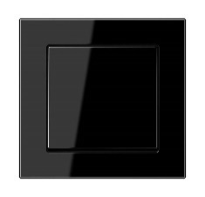

Seria ACREATION - CZARNY
Kod produktu | Nazwa | Cena zł netto
Włącznik pojedynczy

506U | Mechanizm łącznika uniwersalny | 35.44 zł
A590SW | Klawisz pojedynczy, czarny | 16.97 zł
A5581BFSW | Ramka 1-krotna, czarny | 27.26 zł
 | Razem | 79.67 zł
Włącznik krzyżowy

507U | Mechanizm łącznika krzyżowy | 75.15 zł
A590SW | Klawisz pojedynczy, czarny | 16.97 zł
A5581BFSW | Ramka 1-krotna, czarny | 27.26 zł
 | Razem | 119.38 zł
Włącznik podwójny

505U | Mechanizm łącznika seryjny | 56.12 zł
A595SW | Klawisz podwójny, czarny | 29.38 zł
A5581BFSW | Ramka 1-krotna, czarny | 27.26 zł
 | Razem | 112.76 zł
Włącznik podwójny schodowy

509U | Mechanizm łącznika seryjnego-schodowy | 97.85 zł
A595SW | Klawisz podwójny, czarny | 29.38 zł
A5581BFSW | Ramka 1-krotna, czarny | 27.26 zł
 | Razem | 154.49 zł
Przycisk pojedynczy

531U | Mechanizm dzwonkowy, 1 zwierny | 39.95 zł
A590SW | Klawisz pojedynczy, czarny | 16.97 zł
A5581BFSW | Ramka 1-krotna, czarny | 27.26 zł
 | Razem | 84.18 zł
Przycisk podwójny

535U | Mechanizm dzwonkowy, 2 zwierne | 66.46 zł
A595SW | Klawisz podwójny, czarny | 29.38 zł
A5581BFSW | Ramka 1-krotna, czarny | 27.26 zł
 | Razem | 123.10 zł
Gniazdo pojedyncze

1521FEINS | Mechanizm gniazda F, śruba | 40.61 zł
A1521FSWPL-1 | Płytka gniazda F, czarny | 15.70 zł
A5581BFSW | Ramka 1-krotna, czarny | 27.26 zł
 | Razem | 83.57 zł
Gniazdo bryzgoszczelne

A1520KIKLSW | Gniazdo SCHUKO z klapką | 70.55 zł
551WU | Pierścień uszczelniający IP44 | 10.62 zł
A5581BFSW | Ramka 1-krotna, czarny | 27.26 zł
 | Razem | 108.43 zł
Ładowarka USB

USB15CASW | Ładowarka USB typ A-C, czarny | 276.08 zł
A1569USBSW | Pokrywa ładowarki USB | 31.91 zł
A5581BFSW | Ramka 1-krotna, czarny | 27.26 zł
 | Razem | 335.25 zł
Gniazdo TV

EDU04F | Gniazdo antenowe RTV końcowe | 122.95 zł
A561PLTVSW | Płytka centralna RTV, czarny | 31.91 zł
A5581BFSW | Ramka 1-krotna, czarny | 27.26 zł
 | Razem | 182.12 zł
Gniazdo SAT/TV

EDA302F | Gniazdo antenowe RTV/SAT, końcowe | 122.95 zł
A561PLSATSW | Płytka centralna RTV/SAT, czarny | 31.91 zł
A5581BFSW | Ramka 1-krotna, czarny | 27.26 zł
 | Razem | 182.12 zł
Gniazdo internetowe pojedyncze

UAE8UPOK6 | Gniazdo RJ45 8 kat. 6, pojedyncze | 108.05 zł
A569-1PLUASW | Płytka centralna RJ11/RJ45, czarny | 31.91 zł
A5581BFSW | Ramka 1-krotna, czarny | 27.26 zł
 | Razem | 167.22 zł
Gniazdo internetowe podwójne

UAE8-8UPOK6 | Gniazdo RJ45 8/8 kat. 6, podwójne | 145.79 zł
A569-2BFPLUASW | Płytka centralna RJ11/RJ45, czarny | 31.91 zł
A5581BFSW | Ramka 1-krotna, czarny | 27.26 zł
 | Razem | 204.96 zł
Ściemniacz obrotowy

1731DD | Mechanizm ściemniacza LED Uniwersalny | 459.28 zł
A1540SW | Płytka centralna do ściemniacza, czarny | 39.43 zł
A5581BFSW | Ramka 1-krotna, czarny | 27.26 zł
 | Razem | 525.97 zł
Ściemniacz dotykowy

1711DE | Mechanizm ściemniacza Uniwersalny LED | 490.26 zł
A1700SW | Klawisz Standardowy | 122.81 zł
A5581BFSW | Ramka 1-krotna, czarny | 27.26 zł
 | Razem | 640.33 zł
Ramki

A5581BFSW | Ramka 1-krotna, czarny | 27.26 zł
A5582BFSW | Ramka 2-krotna, czarny | 39.25 zł
A5583BFSW | Ramka 3-krotna, czarny | 68.24 zł
A5584BFSW | Ramka 4-krotna, czarny | 109.93 zł
A5585BFSW | Ramka 5-krotna, czarny | 167.32 zł

Aluminium
 | Cennik PLN netto 2021

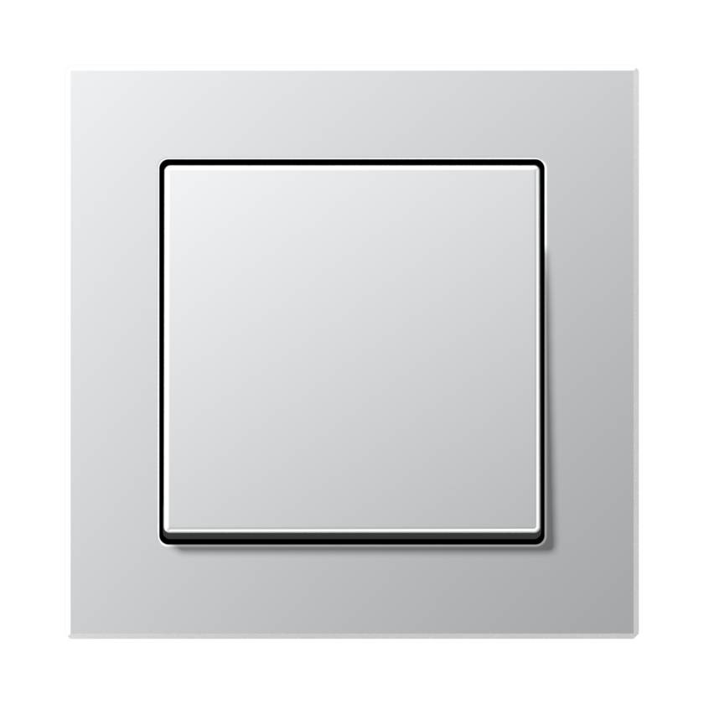

Seria ACREATION - ALUMINIUM
Kod produktu | Nazwa | Cena zł netto
Włącznik pojedynczy

506U | Mechanizm łącznika uniwersalny | 35.44 zł
A590AL | Klawisz pojedynczy, aluminiowy | 36.99 zł
A5581BFAL | Ramka 1-krotna, aluminiowy | 39.95 zł
 | Razem | 112.38 zł
Włącznik krzyżowy

507U | Mechanizm łącznika krzyżowy | 75.15 zł
A590AL | Klawisz pojedynczy, aluminiowy | 36.99 zł
A5581BFAL | Ramka 1-krotna, aluminiowy | 39.95 zł
 | Razem | 152.09 zł
Włącznik podwójny

505U | Mechanizm łącznika seryjny | 56.12 zł
A595AL | Klawisz podwójny, aluminiowy | 50.34 zł
A5581BFAL | Ramka 1-krotna, aluminiowy | 39.95 zł
 | Razem | 146.41 zł
Włącznik podwójny schodowy

509U | Mechanizm łącznika seryjnego-schodowy | 97.85 zł
A595AL | Klawisz podwójny, aluminiowy | 50.34 zł
A5581BFAL | Ramka 1-krotna, aluminiowy | 39.95 zł
 | Razem | 188.14 zł
Przycisk pojedynczy

531U | Mechanizm dzwonkowy, 1 zwierny | 39.95 zł
A590AL | Klawisz pojedynczy, aluminiowy | 36.99 zł
A5581BFAL | Ramka 1-krotna, aluminiowy | 39.95 zł
 | Razem | 116.89 zł
Przycisk podwójny

535U | Mechanizm dzwonkowy, 2 zwierne | 66.46 zł
A595AL | Klawisz podwójny, aluminiowy | 50.34 zł
A5581BFAL | Ramka 1-krotna, aluminiowy | 39.95 zł
 | Razem | 156.75 zł
Gniazdo pojedyncze

1521FEINS | Mechanizm gniazda F, śruba | 40.61 zł
A1521FALPL-1 | Płytka gniazda F, aluminiowy | 21.39 zł
A5581BFAL | Ramka 1-krotna, aluminiowy | 39.95 zł
 | Razem | 101.95 zł
Gniazdo bryzgoszczelne

A1520BFKIKLAL | Gniazdo SCHUKO | 91.74 zł
551WU | Pierścień uszczelniający IP44 | 10.62 zł
A5581BFAL | Ramka 1-krotna, aluminiowy | 39.95 zł
 | Razem | 142.31 zł
Ładowarka USB

USB15CAWW | Ładowarka USB typ A-C, biały | 276.08 zł
A1569USBAL | Pokrywa ładowarki USB | 50.10 zł
A5581BFAL | Ramka 1-krotna, aluminiowy | 39.95 zł
 | Razem | 366.13 zł
Gniazdo TV

EDU04F | Gniazdo antenowe RTV końcowe | 122.95 zł
A561PLTVAL | Płytka centralna RTV, aluminiowy | 50.10 zł
A5581BFAL | Ramka 1-krotna, aluminiowy | 39.95 zł
 | Razem | 213.00 zł
Gniazdo SAT/TV

EDA302F | Gniazdo antenowe RTV/SAT, końcowe | 122.95 zł
A561PLSATAL | Płytka centralna RTV/SAT, aluminiowy | 50.10 zł
A5581BFAL | Ramka 1-krotna, aluminiowy | 39.95 zł
 | Razem | 213.00 zł
Gniazdo internetowe pojedyncze

UAE8UPOK6 | Gniazdo RJ45 8 kat. 6, pojedyncze | 108.05 zł
A569-1PLUAAL | Płytka centralna RJ11/RJ45, aluminiowy | 50.10 zł
A5581BFAL | Ramka 1-krotna, aluminiowy | 39.95 zł
 | Razem | 198.10 zł
Gniazdo internetowe podwójne

UAE8-8UPOK6 | Gniazdo RJ45 8/8 kat. 6, podwójne | 145.79 zł
A569-2BFPLUAAL | Płytka centralna RJ11/RJ45, aluminiowy | 50.10 zł
A5581BFAL | Ramka 1-krotna, aluminiowy | 39.95 zł
 | Razem | 235.84 zł
Ściemniacz obrotowy

1731DD | Mechanizm ściemniacza LED Uniwersalny | 459.28 zł
A1540AL | Płytka centralna do ściemniacza | 67.92 zł
A5581BFAL | Ramka 1-krotna, aluminiowy | 39.95 zł
 | Razem | 567.15 zł
Ściemniacz dotykowy

1711DE | Mechanizm ściemniacza Uniwersalny LED | 490.26 zł
A1700AL | Klawisz Standardowy | 149.04 zł
A5581BFAL | Ramka 1-krotna, aluminiowy | 39.95 zł
 | Razem | 679.25 zł
Ramki

A5581BFAL | Ramka 1-krotna, aluminiowy | 39.95 zł
A5582BFAL | Ramka 2-krotna, aluminiowy | 58.61 zł
A5583BFAL | Ramka 3-krotna, aluminiowy | 96.07 zł
A5584BFAL | Ramka 4-krotna, aluminiowy | 156.04 zł
A5585BFAL | Ramka 5-krotna, aluminiowy | 237.54 zł

